Задание_2
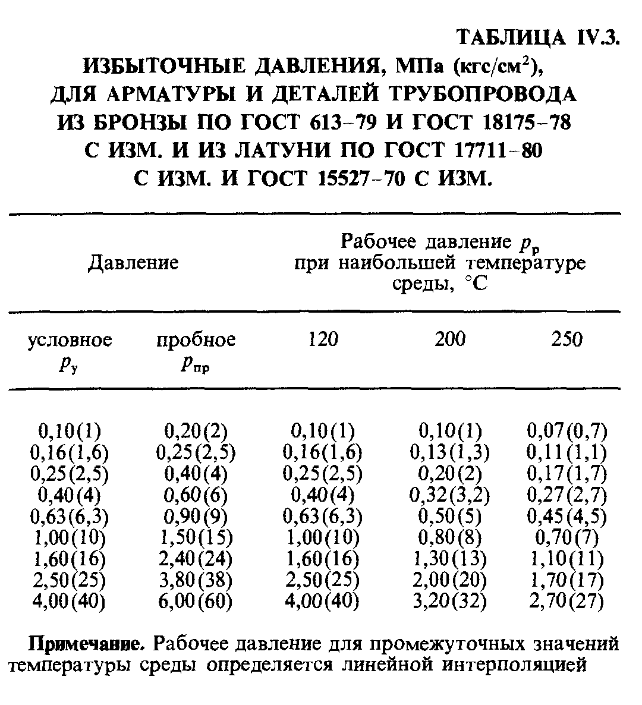
Избыточное давление, МПа(кгс/м2) для арматуры и деталей трубопровода из бронзы
Давление |  | Рабочее давление Pр при наибольшей температуре среды, С
условное Pу Мпа(кгс/см2) | пробное Pпр Мпа(кгс/см2) | 120 | 200 | 250
0,10(1) | 0,20(2) | 0,10(1) | 0,10(1) | 0,07(0,7)
0,16(1,6) | 0,25(2,5) | 0,16(1,6) | 0,13(1,3) | 0,11(1,1)
0,25(2,5) | 0,40(4) | 0,25(2,5) | 0,20(2) | 0,17(1,7)
0,40(4) | 0,60(6) | 0,40(4) | 0,32(3,2) | 0,27(2,7)
0,63(6,3) | 0,90(9) | 0,63(6,3) | 0,5(5) | 0,45(4,5)
1,00(10) | 1,50(15) | 1,00(10) | 0,80(8) | 0,70(7)
1,60(16) | 2,40(24) | 1,60(16) | 1,30(13) | 1,10(11)
2,50(25) | 3,80(38) | 2,50(25) | 2,00(20) | 1,70(17)
4,00(40) | 6,00(60) | 4,00(40) | 3,20(32) | 2,70(27)

